상품제안서
다즐 포켓트립 여행용 파우치 8종세트 고급선물케이스포함 풀컬러 인쇄 가능 | 상품코드: F29829

 |  |  |  |  |  |  | 02-412-0044 | www.easy1.co.kr
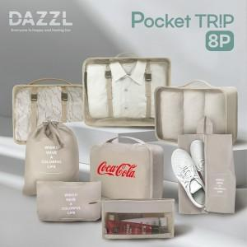

【상세/제작정보】 | <span style="font-size: 12pt;"><b>** 배송비- 한박스 20개 / 6000원 별도</b></span>

【인쇄/포장옵션】 | 실크, 풀칼라 / 기본케이스 무료 제공 / 선물 포장 별도

【공급단가】 | 수량 | 50~ | 100~ | 500~ | 1,000~ | 2,000~
*VAT별도 | 단가 | 9,900원 | 9,630원 | 9,480원 | 9,240원 | 9,080원

【상품 URL】 | http://www.easy1.co.kr/src/goods_detail.php?gdno=29829

